关系图
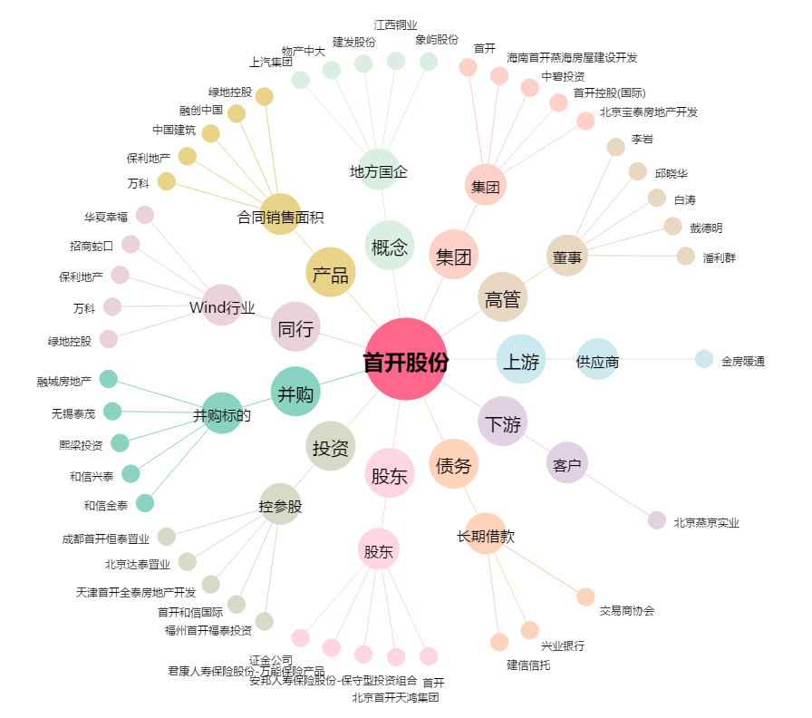
首开股份[600376.SH] - 关系概览图

